Hárok1
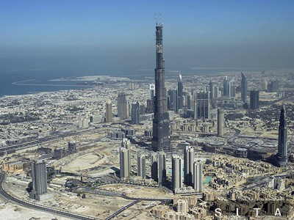
RNDr. Marta Megyesiová
Burdž Dubaj v číslach

 |  |  |  |  |  | NAJVYŠŠIA BUDOVA SVETA
 |  |  |  |  |  |  | 2010-01-04
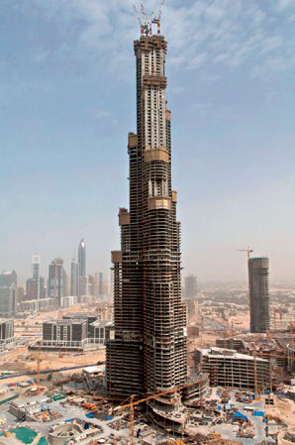
1. Výstavba sa začala v roku, o ktorom platí:
je väčší ako 2000
je deliteľný 4
jeho ciferný súčet je 6

Je to rok: |  |  |  |  |  |  |  | 0

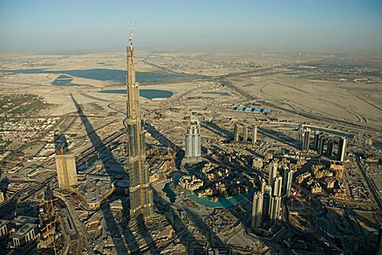
2. Jeho výšku dostaneš, ak:
od najmenšieho štvorciferného čísla odčítaš
štvornásobok čísla 43

Jeho výška je: |  | metrov |  |  |  |  |  | 0

3. Horná časť veže môže mať výkyv:
správny údaj ti dá najmenšie prvočíslo

Výkyv je: |  | metre |  |  |  |  |  | 0

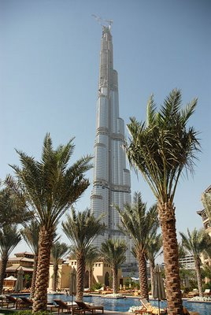
4. Počet poschodí je číslo, ktoré má 16 desiatok a 8-krát
menej jednotiek.
Poschodí je: |  |  |  |  |  |  |  | 0

5. Počet výťahov zistíme, ak najmenšie nepárne prvočíslo
vynásobíme číslom 19.
Výťahov je: |  | a okrem nich aj 8 eskalátorov |  |  |  |  |  | 0

6. Rýchlosť výťahov zistíme, ak urobíme súčin
šiestich dvojok.
Rýchlosť je: |  | km/h |  |  |  |  |  | 0

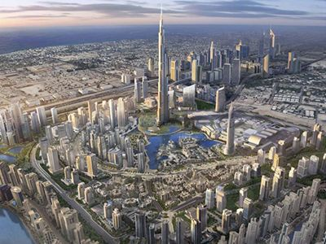
7. Koľko betónu sa spotrebovalo na stavbu veže
zistíme, ak vynásobíme číslo 10 000
a najmenší spoločný násobok čísel 3 a 11.

Je to: |  | metrov kubických |  |  |  |  |  | 0

8. Koľko ľudí pracovalo na stavbe veže zistíš, ak
správne zaokrúhliš na tisícky číslo 12 499.

Bolo to: |  | ľudí v troch smenách |  |  |  |  |  | 0

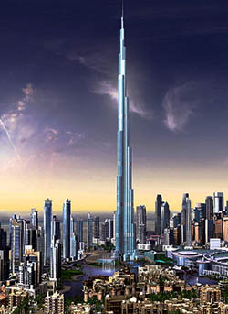
9. Stavba stojí na 192 oceľových blokoch, ktoré sú
ukotvené v hĺbke: (polovina zo 100)
 |  | m pod zemou |  |  |  |  |  | 0

10. A každý centimeter štvorcový musí udržať hmotnosť
rovnajúcu sa 2.2.2.2.2.5.5 =
 |  | kilogramov |  |  |  |  |  | 0

Tak ak ste správne počítali, tak ste sa dozvedeli zaujímavé informácie.
Nemusia byť celkom presné, lebo stavitelia robili okolo stavby veľké tajnosti

No a mohli ste získať | 10 | bodov | Získali ste | 0 | bodov

 |  | ZNÁMKA: | 5

